Anhang I Stundenlöhner ohne 13.
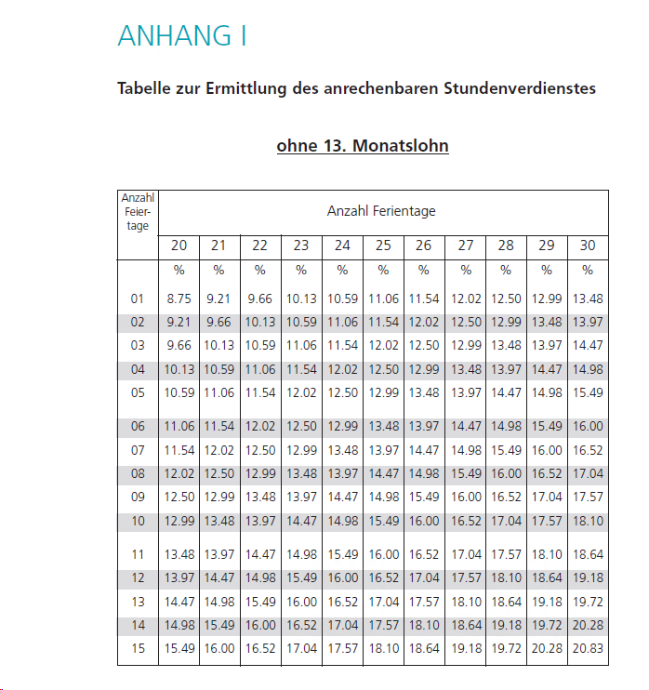

Anhang II Stundenlöhner mit 13.
